инфляция
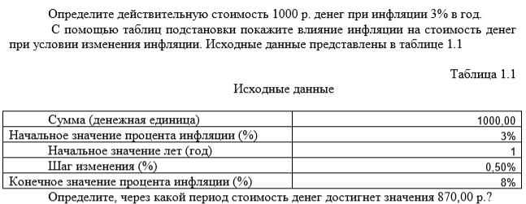

сумма | 1,000.00р. | 1000
процент_начало_инфляции | 3% | 3%
Начальное_знач_лет | 12 | 4.5720843766
коэф | 0.69 | 0.87000000058
сума | 693.84 | 870.00000058

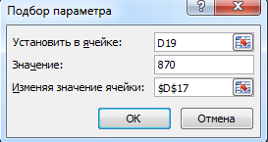
 | 693.84
3.0% | 693.842361
3.5% | 652.12036075
4.0% | 612.70975733
4.5% | 575.49354799
5.0% | 540.36008766
5.5% | 507.20286974
6.0% | 475.92031481
6.5% | 446.41556695
7.0% | 418.59629748
7.5% | 392.37451588
8.0% | 367.66638765

Вклад
 |  |  |  | 1000 | 18% | 36
 |  |  |  | 7480

платеж | 1,000.00р. | платеж | 1,057.62р. |  | 47000 | 36 | 1305.5555556
срок | 36 | срок | 36
ставка | 18.00% | ставка | 18%
сумма | 47,275.97р. | сумма | 50,000.00р.
 | 47,275.97р.
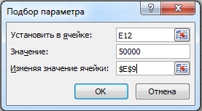
1 | 1000
2 | 2015
3 | 3045.225
4 | 4090.903375
5 | 5152.2669256
6 | 6229.5509295
7 | 7322.9941935
8 | 8432.8391064
9 | 9559.3316929
10 | 10702.721668
11 | 11863.262493
12 | 13041.211431
13 | 14236.829602
14 | 15450.382046
15 | 16682.137777
16 | 17932.369844
17 | 19201.355391
18 | 20489.375722
19 | 21796.716358
20 | 23123.667103
21 | 24470.52211
22 | 25837.579942
23 | 27225.143641
24 | 28633.520795
25 | 30063.023607
26 | 31513.968961
27 | 32986.678496
28 | 34481.478673
29 | 35998.700853
30 | 37538.681366
31 | 39101.761587
32 | 40688.28801
33 | 42298.612331
34 | 43933.091515
35 | 45592.087888
36 | 47275.969207

Фонд
платеж | 100,000.00р. |  | платеж | 100,000.00р. |  | 100000
ставка | 18% |  | ставка | 34% |  | 48
период | 48 |  | период | 48 |  | 18%
сумма(фонд) | 1,739,130.48р. |  | сумма(фонд) | 2,500,000.00р. | простой процент | 964,000.00
=БС(ставка/12;период;-платеж/4;0;0)
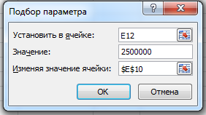
 |  | 1,739,130.48р.
1 | 12 | 326030.28577
2 | 24 | 715838.01988
3 | 36 | 1181899.2302
4 | 48 | 1739130.4822
5 | 60 | 2405366.2928

